RC250CK-N
Каталог запчастей
Мотоцикл
Racer RC250CK-N Fighter

Ред. 13-22.11.2021
1. Передняя фара
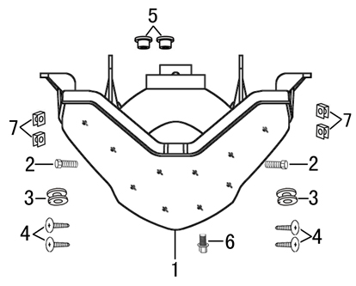
№ | Код | Артикул | Наименование | Кол-во
1 | R0000092007 | FIG0034 | FIG0034 Фара передняя | 1
2 | R0000068935 | MB06-020 | MB06-020 Болт М6х20 | 2
3 | R0000092135 | FIG0152 | FIG0152 Втулка резиновая 10х20х12 | 2
4 | R0000068962 | MS42-012 | MS42-012 Шуруп ST4,2×12 | 4
5 | R0000092137 | FIG0154 | FIG0154 Втулка проставочная 6,5х18х7 | 2
6 | R0000068933 | MB06-016 | MB06-016 Болт M6x16 | 1
7 | R0000068952 | MK42-000 | MK42-000 Клипса M4,2 | 4
2. Облицовка руля
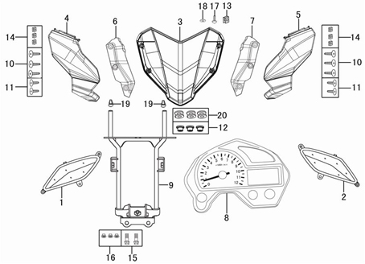
№ | Код | Артикул | Наименование | Кол-во
1 | R0000092034 | FIG0062 | FIG0062 Указатель поворота передний правый | 1
2 | R0000092033 | FIG0061 | FIG0061 Указатель поворота передний левый | 1
3 | R0000091983 | FIG0010 | FIG0010 Ветровик | 1
4 | R0000091982 | FIG0009 | FIG0009 Облицовка фары правая | 1
5 | R0000091981 | FIG0008 | FIG0008 Облицовка фары левая | 1
6 | R0000091988 | FIG0015 | FIG0015 Облицовка фары внутренння правая | 1
7 | R0000091987 | FIG0014 | FIG0014 Облицовка фары внутренняя левая | 1
8 | R0000092008 | FIG0035 | FIG0035 Спидометр | 1
9 | R0000092054 | FIG0082 | FIG0082 Кронштейн передней фары | 1
10 | R0000068963 | MS42-016 | MS42-016 Шуруп ST4,2х16 | 6
11 | R0000068839 | MS42-010 | MS42-010 Шуруп ST4,2х10 | 4
12 | R0000068953 | MG06-000 | MG06-000 Гайка М6 | 3
13 | R0000075950 | MK50-000 | MK50-000 Клипса M5 | 1
14 | R0000068952 | MK42-000 | MK42-000 Клипса M4,2 | 6
15 | R0000068933 | MB06-016 | MB06-016 Болт M6x16 | 2
16 | R0000068953 | MG06-000 | MG06-000 Гайка М6 | 3
17 | R0000068860 | MV05-012 | MV05-012 Винт M5х12 | 1
18 | R0000068959 | MH05-000 | MH05-000 Шайба М5 | 1
19 | R0000092134 | FIG0151 | FIG0151 Втулка резиновая 10х20х8 | 2
20 | R0000068960 | MH06-000 | MH06-000 Шайба M6 | 3
3. Рулевое управление
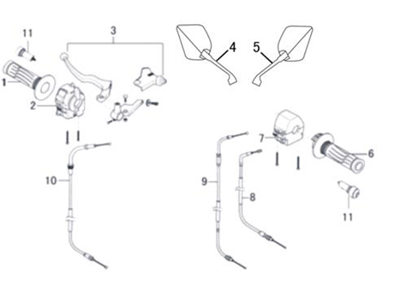
№ | Код | Артикул | Наименование | Кол-во
1 | R0000092056 | FIG0084 | FIG0084 Ручка левая | 1
2 | R0000092063 | FIG0091 | FIG0091 Блок переключателя левый | 1
3 | R0000092062 | FIG0090 | FIG0090 Рычаг сцепления | 1
4 | R0000092065 | FIG0093 | FIG0093 Зеркало левое | 1
5 | R0000092066 | FIG0094 | FIG0094 Зеркало правое | 1
6 | R0000092057 | FIG0085 | FIG0085 Ручка правая | 1
7 | R0000092064 | FIG0092 | FIG0092 Блок переключателя правый | 1
8 | R0000092004 | FIG0031 | FIG0031 Трос сцепления | 1
9 | R0000092002 | FIG0029 | FIG0029 Трос газа | 1
10 | R0000092003 | FIG0030 | FIG0030 Трос дроссельной заслонки | 1
11 | R0000091997 | FIG0024 | FIG0024 Заглушка руля левая | 1
12 | R0000091998 | FIG0025 | FIG0025 Заглушка руля правая | 1
4. Воздушный фильтр
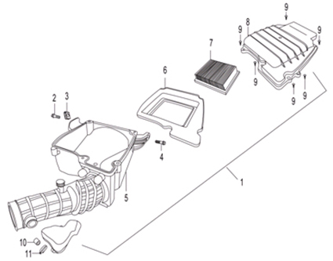
№ | Код | Артикул | Наименование | Кол-во
1 | R0000092102 | FIG0119 | FIG0119 Воздушный фильтр | 1
2 | R0000068932 | MB06-012 | MB06-012 Болт М6х12 | 1
3 | R0000068934 | MK06-000 | MK06-000 Клипса М6 | 1
4 | R0000068933 | MB06-016 | MB06-016 Болт M6x16 | 1
5 | R0000092968 | FIG0171 | FIG0171 Корпус воздушного фильтра | 1
6 | R0000092972 | FIG0174 | FIG0174 Картридж воздушного фильтра | 1
7 | R0000092971 | FIG0173 | FIG0173 Фильтрующий элемент | 1
8 | R0000092970 | FIG0172 | FIG0172 Крышка воздушного фильтра | 1
9 | R0000068964 | MS48-016 | MS48-016 Шуруп ST4,8х16 | 5
10 | R0000092094 | FIG0111 | FIG0111 Втулка 10х14х22 | 1
11 | R0000068960 | MH06-000 | MH06-000 Шайба M6 | 1
5. Глушитель
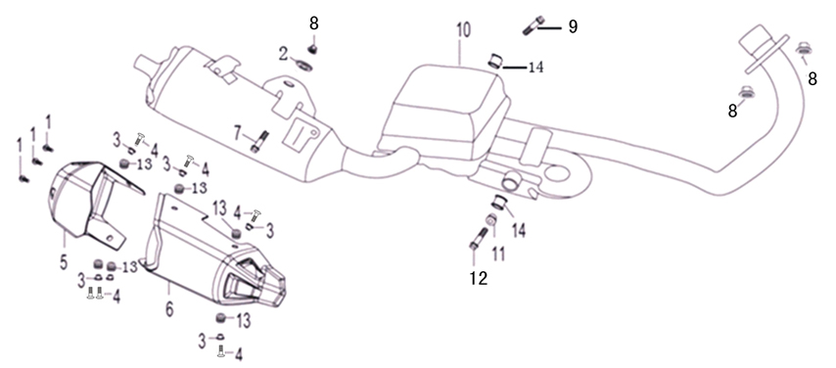
№ | Код | Артикул | Наименование | Кол-во
1 | R0000068911 | MV05-016 | MV05-016 Винт М5х16 | 3
2 | R0000076165 | NIT2176 | NIT2176 Втулка проставочная 6,5*12 | 1
3 | R0000076166 | NIT2177 | NIT2177 Втулка проставочная 6,5*18*7 | 6
4 | R0000068966 | MV06-016 | MV06-016 Винт М6х16 | 6
5 | R0000076033 | NIT2033 | NIT2033 Задняя декоративная крышка глушителя | 1
6 | R0000076034 | NIT2034 | NIT2034 Передняя декоративная крышка глушителя | 1
7 | R0000068941 | MB08-040 | MB08-040 Болт М8х40 | 1
8 | R0000068961 | MH08-000 | MH08-000 Шайба М8 | 3
9 | R0000068894 | MG12-000 | MG12-000 Гайка оси M12 | 1
10 | R0000076035 | NIT2035 | NIT2035 Глушитель | 1
11 | R0000076162 | NIT2173 | NIT2173 Шайба глушителя | 1
12 | R0000071867 | MG08-000 | MG08-000 Гайка М8 | 1
13 | R0000076163 | NIT2174 | NIT2174 Отбойник глушителя | 6
14 | R0000076164 | NIT2175 | NIT2175 Втулка глушителя | 2
6. Бензобак, сидение
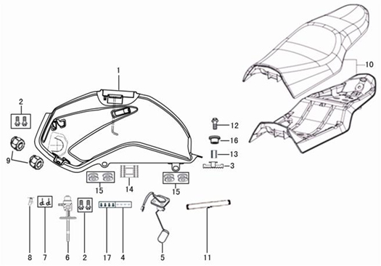
№ | Код | Артикул | Наименование | Кол-во
1 | R0000092030 | FIG0058 | FIG0058 Бензобак | 1
2 | R0000068933 | MB06-016 | MB06-016 Болт M6x16 | 2
3 | R0000092121 | FIG0138 | FIG0138 Амортизатор бензобака задний | 1
4 | R0000068959 | MH05-000 | MH05-000 Шайба М5 | 4
5 | R0000139051 | FIG0197 | FIG0197 Датчик уровня топлива | 1
6 | R0000092031 | FIG0059 | FIG0059 Топливный кран с замком | 1
7 | R0000071861 | MX09-000 | MX09-000 Хомут Ø9 | 2
8 | R0000092099 | FIG0116 | FIG0116 Шланг топливный L=170mm | 1
9 | R0000092100 | FIG0117 | FIG0117 Амортизатор бензобака передний | 2
10 | R0000092055 | FIG0083 | FIG0083 Сидение | 1
11 | R0000092098 | FIG0115 | FIG0115 Шланг топливный L=700mm | 1
12 | R0000071863 | MB08-025 | MB08-025 Болт М8х25 | 1
13 | R0000092092 | FIG0109 | FIG0109 Втулка-грибок 8х14 | 1
14 | R0000092101 | FIG0118 | FIG0118 Амортизатор бензобака средний | 1
15 | R0000092133 | FIG0150 | FIG0150 Втулка резиновая М8 (овал) | 4
16 | R0000092092 | FIG0109 | FIG0109 Втулка-грибок 8х14 | 1
17 | R0000071940 | MG05-000 | MG05-000 Гайка М5 | 4
7. Передний тормоз
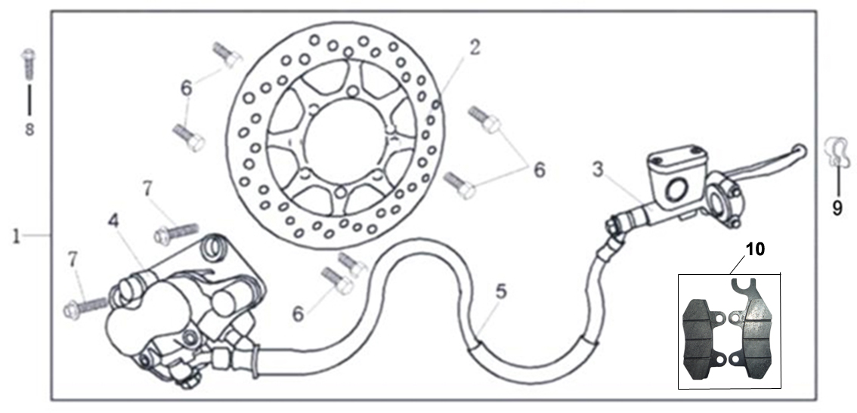
№ | Код | Артикул | Наименование | Кол-во
1 | R0000076051 | NIT2051 | NIT2051 Передний тормозной механизм в сборе
2 | R0000092096 | FIG0113 | FIG0113 Передний тормозной диск | 1
3 | R0000092793 | NIT2276 | NIT2276 Главный передний тормозной цилиндр | 1
4 | R0000092051 | FIG0079 | FIG0079 Передний тормозной механизм | 1
5 | R0000076048 | NIT2048 | NIT2048 Тормозной шланг | 1
6 | R0000076091 | NIT2091 | NIT2091 Болт тормозного диска | 6
7 | R0000068947 | MB10-040 | MB10-040 Болт М10х40 | 2
8 | R0000068932 | MB06-012 | MB06-012 Болт М6х12 | 1
9 | R0000092132 | FIG0149 | FIG0149 Хомут-зажим | 1
10 | R0000093826 | NIT2279 | NIT2279 Передние тормозные колодки | 1
8. Руль
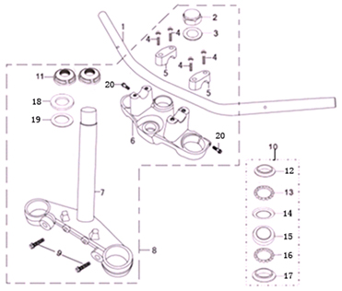
№ | Код | Артикул | Наименование | Кол-во
1 | R0000092045 | FIG0073 | FIG0073 Руль | 1
2 | R0000092143 | FIG0160 | FIG0160 Гайка декоративная | 1
3 | R0000092145 | FIG0162 | FIG0162 Шайба рулевой колонки верхняя | 1
4 | R0000068942 | MB08-035 | MB08-035 Болт М8х35 | 4
5 | R0000093215 | FIG0177 | FIG0177 Хомут руля | 2
6 | R0000092039 | FIG0067 | FIG0067 Кронштейн руля | 1
7 | R0000092040 | FIG0068 | FIG0068 Траверса | 1
8 | R0000093214 | FIG0176 | FIG0176 Траверса в сборе | 1
9 | R0000074599 | MB10-025 | MB10-025 Болт М10х25 | 2
10 | R0000093213 | FIG0175 | FIG0175 Подшипники рулевой колонки в сборе | 1
11 | R0000092144 | FIG0161 | FIG0161 Гайка стопорная | 2
12 | R0000092106 | FIG0123 | FIG0123 Верхняя опора верхнего подшипника | 1
13 | R0000092104 | FIG0121 | FIG0121 Подшипник верхний | 1
14 | R0000092108 | FIG0125 | FIG0125 Нижняя опора верхнего подшипника | 1
15 | R0000092107 | FIG0124 | FIG0124 Верхняя опора нижнего подшипника | 1
16 | R0000092105 | FIG0122 | FIG0122 Подшипник нижний | 1
17 | R0000092109 | FIG0126 | FIG0126 Нижняя опора нижнего подшипника | 1
18 | R0000092141 | FIG0158 | FIG0158 Пыльник рулевой колонки верхний | 1
19 | R0000092142 | FIG0159 | FIG0159 Пыльник рулевой колонки нижний | 1
20 | R0000068941 | MB08-040 | MB08-040 Болт М8х40 | 2
9. Передний амортизатор
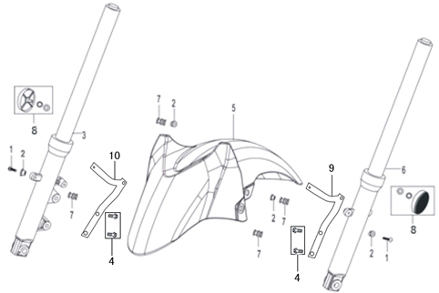
№ | Код | Артикул | Наименование | Кол-во
1 | R0000068966 | MV06-016 | MV06-016 Винт М6х16 | 4
2 | R0000092137 | FIG0154 | FIG0154 Втулка проставочная 6,5х18х7 | 4
3 | R0000092070 | FIG0098 | FIG0098 Амортизатор передний правый | 1
4 | R0000068951 | MB08-012 | MB08-012 Болт M8х12 | 4
5 | R0000091984 | FIG0011 | FIG0011 Крыло переднее | 1
6 | R0000092069 | FIG0097 | FIG0097 Амортизатор передний левый | 1
7 | R0000092130 | FIG0147 | FIG0147 Втулка резиновая 8х14х6 | 4
8 | R0000068989 | Y0005 | Y0005 Боковой светоотражатель | 2
9 | R0000092113 | FIG0130 | FIG0130 Кронштейн переднего крыла левый | 1
10 | R0000092114 | FIG0131 | FIG0131 Кронштейн переднего крыла правый | 1
10. Подставки
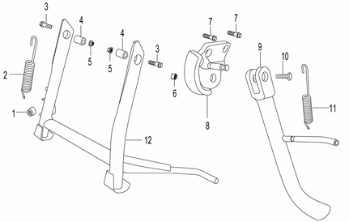
№ | Код | Артикул | Наименование | Кол-во
1 | R0000092126 | FIG0143 | FIG0143 Отбойник основной подставки | 1
2 | R0000092150 | FIG0167 | FIG0167 Пружина основной подставки | 1
3 | R0000074600 | MB10-035 | MB10-035 Болт М10х35 | 2
4 | R0000092095 | FIG0112 | FIG0112 Втулка 10х16х20 | 2
5 | R0000068967 | MG10-000 | MG10-000 Гайка M10 | 2
6 | R0000068967 | MG10-000 | MG10-000 Гайка M10 | 1
7 | R0000075995 | MB10-020 | MB10-020 Болт М10х20 | 2
8 | R0000092073 | FIG0101 | FIG0101 Кронштейн боковой подставки | 1
9 | R0000092049 | FIG0077 | FIG0077 Подставка боковая | 1
10 | R0000075995 | MB10-020 | MB10-020 Болт М10х20 | 1
11 | R0000092151 | FIG0168 | FIG0168 Пружина боковой подставки | 1
12 | R0000092048 | FIG0076 | FIG0076 Подставка основная | 1
11. Педали
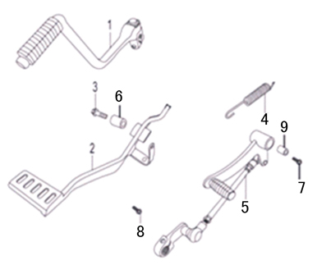
№ | Код | Артикул | Наименование | Кол-во
1 | R0000092011 | FIG0039 | FIG0039 Рычаг кик-стартера | 1
2 | R0000076071 | NIT2071 | NIT2071 Рычаг заднего тормоза | 1
3 | R0000074600 | MB10-035 | MB10-035 Болт М10х35 | 1
4 | R0000092152 | FIG0169 | FIG0169 Пружина педали тормоза | 1
5 | R0000092010 | FIG0038 | FIG0038 Рычаг КПП | 1
6 | R0000092094 | FIG0111 | FIG0111 Втулка 10х14х22 | 1
7 | R0000068948 | MB10-045 | MB10-045 Болт М10х45 | 1
8 | R0000068935 | MB06-020 | MB06-020 Болт М6х20 | 1
9 | R0000092095 | FIG0112 | FIG0112 Втулка 10х16х20 | 1
12. Задняя подвеска
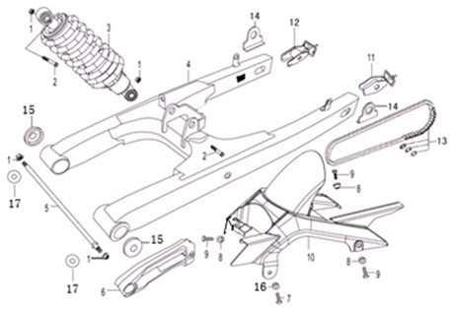
№ | Код | Артикул | Наименование | Кол-во
1 | R0000068894 | MG12-000 | MG12-000 Гайка оси M12 | 4
2 | R0000075996 | MB12-075 | MB12-075 Болт М12х75 | 2
3 | R0000092036 | FIG0064 | FIG0064 Амортизатор задний | 1
4 | R0000092115 | FIG0132 | FIG0132 Задняя подвеска | 1
5 | R0000092001 | FIG0028 | FIG0028 Ось задней подвески | 1
6 | R0000092118 | FIG0135 | FIG0135 Успокоитель цепи | 1
7 | R0000068933 | MB06-016 | MB06-016 Болт M6x16 | 1
8 | R0000092116 | FIG0133 | FIG0133 Втулка задней подвески | 3
9 | R0000068932 | MB06-012 | MB06-012 Болт М6х12 | 3
10 | R0000091995 | FIG0022 | FIG0022 Защита заднего колеса | 1
11 | R0000092110 | FIG0127 | FIG0127 Натяжитель цепи левый | 1
12 | R0000092111 | FIG0128 | FIG0128 Натяжитель цепи правый | 1
13 | R0000092013 | FIG0041 | FIG0041 Цепь (428H-132) | 1
14 | R0000076088 | NIT2088 | NIT2088 Кронштейн левый | 2
15 | R0000092119 | FIG0136 | FIG0136 Шайба задней подвески | 2
16 | R0000092116 | FIG0133 | FIG0133 Втулка задней подвески | 1
17 | R0000090462 | MH00-012 | MH00-012 Шайба гроверная M12 | 2
13. Переднее колесо
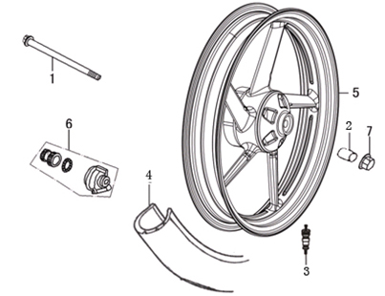
№ | Код | Артикул | Наименование | Кол-во
1 | R0000091999 | FIG0026 | FIG0026 Ось переднего колеса | 1
2 | R0000092086 | FIG0103 | FIG0103 Втулка переднего колеса | 1
3 | R0000076094 | NIT2094 | NIT2094 Золотник | 1
4 | R0000076095 | NIT2095 | NIT2095 Покрышка 100/80-17 | 1
5 | R0000076191 | NIT2202 | NIT2202 Диск передний R17 | 1
6 | R0000092058 | FIG0086 | FIG0086 Привод спидометра | 1
7 | R0000075935 | MG14-000 | MG14-000 Гайка М14 | 1
14. Заднее колесо
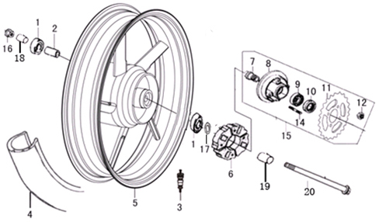
№ | Код | Артикул | Наименование | Кол-во
1 | R0000093362 | Y0236 | Y0236 Подшипник 6302-2RS | 2
2 | R0000111623 | FIG0189 | FIG0189 Втулка заднего колеса внутренняя | 1
3 | R0000071401 | Y0069 | Y0069 Золотник | 1
4 | R0000076098 | NIT2098 | NIT2098 Покрышка 140/60-17 | 1
5 | R0000093287 | NIT2278 | NIT2278 Диск задний R17 (RC250CK) | 1
6 | R0000076100 | NIT2100 | NIT2100 Демпферное кольцо | 1
7 | R0000076101 | NIT2101 | NIT2101 Ось | 1
8 | R0000076102 | NIT2102 | NIT2102 Корпус демпферного кольца | 1
9 | R0000075934 | Y0134 | Y0134 Подшипник | 1
10 | R0000076103 | NIT2104 | NIT2104 Шайба | 1
11 | R0000076104 | NIT2105 | NIT2105 Звездочка | 1
12 | R0000071867 | MG08-000 | MG08-000 Гайка М8 | 4
14 | R0000068942 | MB08-035 | MB08-035 Болт М8х35 | 4
15 | R0000092037 | FIG0065 | FIG0065 Звездочка заднего колеса | 1
16 | R0000075935 | MG14-000 | MG14-000 Гайка М14 | 1
17 | R0000111624 | FIG0190 | FIG0190 Сальник заднего колеса 50х2 | 1
18 | R0000092087 | FIG0104 | FIG0104 Втулка заднего колеса правая | 1
19 | R0000092088 | FIG0105 | FIG0105 Втулка заднего колеса левая | 1
20 | R0000092000 | FIG0027 | FIG0027 Ось заднего колеса | 1
15. Задний тормоз
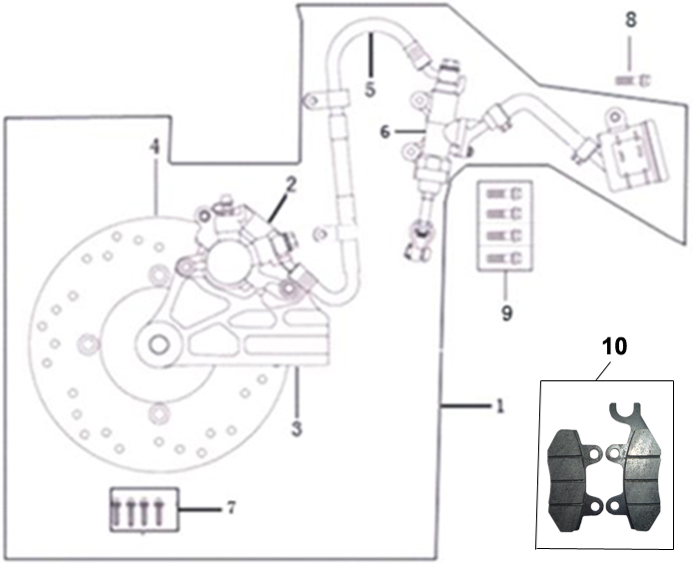
№ | Код | Артикул | Наименование | Кол-во
1 | R0000092032 | FIG0060 | FIG0060 Задний тормозной механизм | 1
2 | R0000093363 | FIG0178 | FIG0178 Суппорт заднего тормозного механизма | 1
3 | R0000093364 | FIG0179 | FIG0179 Кронштейн суппорта задего тормоза | 1
4 | R0000092085 | FIG0102 | FIG0102 Задний тормозной диск | 1
5 | R0000093366 | FIG0181 | FIG0181 Шланг заднего тормозного механизма | 1
6 | R0000093367 | FIG0182 | FIG0182 Задний тормозной цилиндр | 1
7 | R0000071863 | MB08-025 | MB08-025 Болт М8х25 | 4
8 | R0000068933 | MB06-016 | MB06-016 Болт M6x16 | 1
9 | R0000068936 | MB06-025 | MB06-025 Болт М6х25 | 4
10 | R0000093826 | NIT2279 | NIT2279 Передние тормозные колодки | 1
16. Подножки
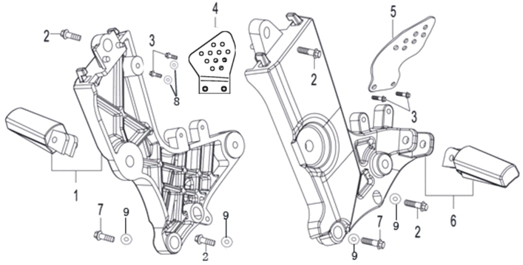
№ | Код | Артикул | Наименование | Кол-во
1 | R0000092044 | FIG0072 | FIG0072 Подножка водителя правая | 1
2 | R0000068939 | MB08-030 | MB08-030 Болт М8х30 | 2
3 | R0000068932 | MB06-012 | MB06-012 Болт М6х12 | 2
4 | R0000092047 | FIG0075 | FIG0075 Декоративная накладка подножки правая | 1
5 | R0000092046 | FIG0074 | FIG0074 Декоративная накладка подножки левая | 1
6 | R0000092043 | FIG0071 | FIG0071 Подножка водителя левая | 1
7 | R0000068942 | MB08-035 | MB08-035 Болт М8х35 | 4
8 | R0000068960 | MH06-000 | MH06-000 Шайба M6 | 4
9 | R0000068961 | MH08-000 | MH08-000 Шайба М8 | 4
17. Ручка для пассажира
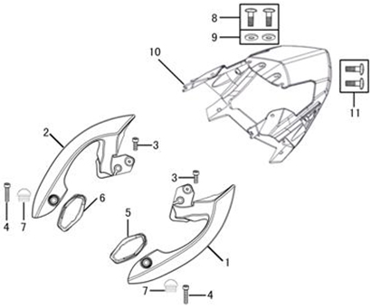
№ | Код | Артикул | Наименование | Кол-во
1 | R0000092052 | FIG0080 | FIG0080 Ручка пассажира левая | 1
2 | R0000092053 | FIG0081 | FIG0081 Ручка пассажира правая
3 | R0000076198 | MB08-016 | MB08-016 Болт M8х16 | 2
4 | R0000068939 | MB08-030 | MB08-030 Болт М8х30 | 2
5 | R0000092123 | FIG0140 | FIG0140 Амортизатор ручки пассажира левый | 1
6 | R0000092124 | FIG0141 | FIG0141 Амортизатор ручки пассажира правый | 1
7 | R0000092131 | FIG0148 | FIG0148 Заглушка резиновая | 2
8 | R0000068966 | MV06-016 | MV06-016 Винт М6х16 | 2
9 | R0000068960 | MH06-000 | MH06-000 Шайба M6 | 2
10 | R0000091978 | FIG0005 | FIG0005 Облицовка задняя | 1
11 | R0000068963 | MS42-016 | MS42-016 Шуруп ST4,2х16 | 2
18. Заднее крыло
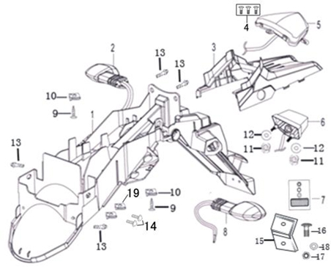
№ | Код | Артикул | Наименование | Кол-во
1 | R0000091993 | FIG0020 | FIG0020 Крыло заднее | 1
2 | R0000092060 | FIG0088 | FIG0088 Указатель поворота задний правый | 1
3 | R0000091994 | FIG0021 | FIG0021 Крыло заднее верхняя часть | 1
4 | R0000068839 | MS42-010 | MS42-010 Шуруп ST4,2х10 | 3
5 | R0000092035 | FIG0063 | FIG0063 Фонарь задний | 1
6 | R0000092061 | FIG0089 | FIG0089 Фонарь подсветки номера | 1
7 | R0000069003 | Y0018 | Y0018 Светоотражатель прямоугольный | 1
8 | R0000092059 | FIG0087 | FIG0087 Указатель поворота задний левый | 1
9 | R0000068963 | MS42-016 | MS42-016 Шуруп ST4,2х16 | 2
10 | R0000068952 | MK42-000 | MK42-000 Клипса M4,2 | 4
11 | R0000068953 | MG06-000 | MG06-000 Гайка М6 | 2
12 | R0000068960 | MH06-000 | MH06-000 Шайба M6 | 2
13 | R0000068983 | MV06-012 | MV06-012 Винт М6х12 | 4
14 | R0000068860 | MV05-012 | MV05-012 Винт M5х12 | 2
15 | R0000092112 | FIG0129 | FIG0129 Кронштейн заднего светоотражателя | 1
16 | R0000068860 | MV05-012 | MV05-012 Винт M5х12 | 1
17 | R0000071940 | MG05-000 | MG05-000 Гайка М5 | 1
18 | R0000068959 | MH05-000 | MH05-000 Шайба М5 | 1
19 | R0000075950 | MK50-000 | MK50-000 Клипса M5 | 2
19. Задняя облицовка
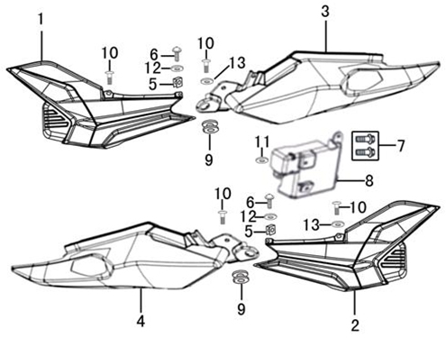
№ | Код | Артикул | Наименование | Кол-во
1 | R0000091412 | FIG0001 | FIG0001 Облицовка боковая левая | 1
2 | R0000091975 | FIG0002 | FIG0002 Облицовка боковая правая | 1
3 | R0000091976 | FIG0003 | FIG0003 Облицовка боковая задняя левая | 1
4 | R0000091977 | FIG0004 | FIG0004 Облицовка боковая задняя правая | 1
5 | R0000075950 | MK50-000 | MK50-000 Клипса M5 | 2
6 | R0000068860 | MV05-012 | MV05-012 Винт M5х12 | 2
7 | R0000068966 | MV06-016 | MV06-016 Винт М6х16 | 2
8 | R0000091992 | FIG0019 | FIG0019 Аккумуляторный отсек | 1
9 | R0000092128 | FIG0145 | FIG0145 Втулка резиновая 12х22х24 | 2
10 | R0000068966 | MV06-016 | MV06-016 Винт М6х16 | 4
11 | R0000092129 | FIG0146 | FIG0146 Втулка резиновая 8х20х8 | 1
12 | R0000092137 | FIG0154 | FIG0154 Втулка проставочная 6,5х18х7 | 2
13 | R0000068960 | MH06-000 | MH06-000 Шайба M6 | 2
20. Облицовка бензобака
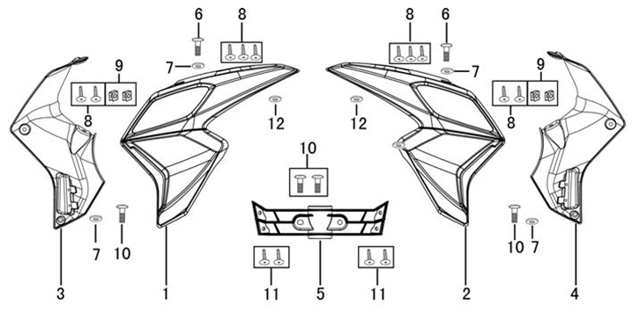
№ | Код | Артикул | Наименование | Кол-во
1 | R0000091979 | FIG0006 | FIG0006 Облицовка бензобака левая | 1
2 | R0000091980 | FIG0007 | FIG0007 Облицовка бензобака правая | 1
3 | R0000091989 | FIG0016 | FIG0016 Облицовка бензобака внутрення левая | 1
4 | R0000091990 | FIG0017 | FIG0017 Облицовка бензобака внутренняя правая | 1
5 | R0000091991 | FIG0018 | FIG0018 Облицовка двигателя | 1
6 | R0000068966 | MV06-016 | MV06-016 Винт М6х16 | 2
7 | R0000068960 | MH06-000 | MH06-000 Шайба M6 | 4
8 | R0000068839 | MS42-010 | MS42-010 Шуруп ST4,2х10 | 4
 | R0000068839 | MS42-010 | MS42-010 Шуруп ST4,2х10 | 6
9 | R0000068952 | MK42-000 | MK42-000 Клипса M4,2 | 4
10 | R0000068983 | MV06-012 | MV06-012 Винт М6х12 | 2
 | R0000068983 | MV06-012 | MV06-012 Винт М6х12 | 2
11 | R0000068963 | MS42-016 | MS42-016 Шуруп ST4,2х16 | 4
12 | R0000092136 | FIG0153 | FIG0153 Втулка проставочная 6,5х18х4 | 2
21. Рама
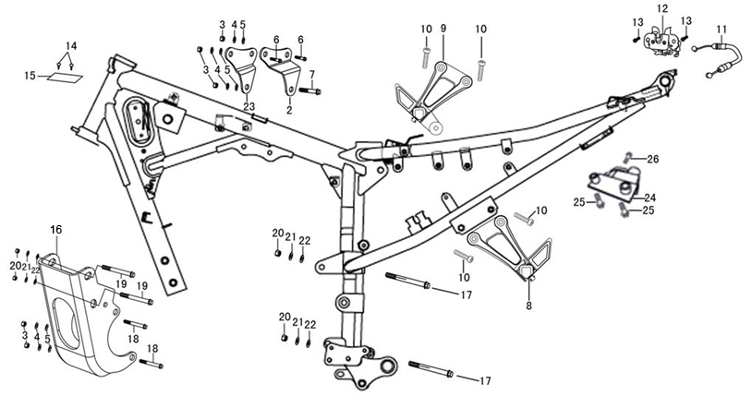
№ | Код | Артикул | Наименование | Кол-во
1 | R0000092009 | FIG0036 | FIG0036 Рама | 1
2 | R0000092071 | FIG0099 | FIG0099 Кронштейн двигателя левый | 1
3 | R0000071867 | MG08-000 | MG08-000 Гайка М8 | 5
4 | R0000068961 | MH08-000 | MH08-000 Шайба М8 | 5
5 | R0000068961 | MH08-000 | MH08-000 Шайба М8 | 5
6 | R0000068942 | MB08-035 | MB08-035 Болт М8х35 | 2
7 | R0000079463 | MB08-065 | MB08-065 Болт M8х65 | 1
8 | R0000092041 | FIG0069 | FIG0069 Подножка пассажира левая | 1
9 | R0000092042 | FIG0070 | FIG0070 Подножка пассажира правая | 1
10 | R0000071863 | MB08-025 | MB08-025 Болт М8х25 | 4
11 | R0000092005 | FIG0032 | FIG0032 Трос замка сидения | 1
12 | R0000092146 | FIG0163 | FIG0163 Механизм замка сидения | 1
13 | R0000068932 | MB06-012 | MB06-012 Болт М6х12 | 2
14 | R0000068950 | MZ32-009 | MZ32-009 Заклепка 3,2x9 | 2
15 | R0000069027 | Y0038 | Y0038 Алюминиевая табличка | 1
16 | R0000092117 | FIG0134 | FIG0134 Кронштейн двигателя передний | 1
17 | R0000075982 | MB10-115 | MB10-115 Болт М10х115 | 2
18 | R0000075980 | MB08-095 | MB08-095 Болт М8х95 | 2
19 | R0000075981 | MB10-110 | MB10-110 Болт М10х110 | 2
20 | R0000068967 | MG10-000 | MG10-000 Гайка M10 | 4
21 | R0000072740 | MH10-000 | MH10-000 Шайба М10 | 4
22 | R0000072740 | MH10-000 | MH10-000 Шайба М10 | 4
23 | R0000092072 | FIG0100 | FIG0100 Кронштейн двигателя правый | 1
24 | R0000092140 | FIG0157 | FIG0157 Кронштейн замка для шлема | 1
25 | R0000068936 | MB06-025 | MB06-025 Болт М6х25 | 2
26 | R0000072743 | MB06-030 | MB06-030 Болт М6х30 | 1
22. Электропроводка
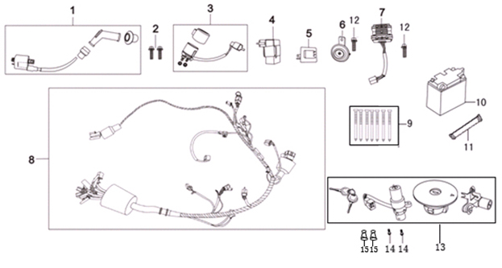
№ | Код | Артикул | Наименование | Кол-во
1 | R0000092014 | FIG0042 | FIG0042 Катушка зажигания | 1
2 | R0000075985 | MB05-020 | MB05-020 Болт М5х20 | 2
3 | R0000093923 | SKY1204 | SKY1204 Реле стартера (250) | 1
4 | R0000092015 | FIG0043 | FIG0043 Зажигание CDI | 1
5 | R0000093922 | SKY1203 | SKY1203 Реле поворотов (250) | 1
6 | R0000092020 | FIG0048 | FIG0048 Клаксон | 1
7 | R0000093924 | SKY1205 | SKY1205 Стабилизатор напряжения (250) | 1
8 | R0000092025 | FIG0053 | FIG0053 Главный провод | 1
9 | R0000072798 | MT10-130 | MT10-130 Тесьма-завязка 10х130 | 11
10 | R0000098092 | FIG0183 | FIG0183 Аккумулятор 12В, 7Ач | 1
11 | R0000092120 | FIG0137 | FIG0137 Бондаж АКБ | 1
12 | R0000068932 | MB06-012 | MB06-012 Болт М6х12 | 2
13 | R0000092954 | FIG0170 | FIG0170 Замки зажигания в сборе | 1
14 | R0000068966 | MV06-016 | MV06-016 Винт М6х16 | 2
15 | R0000092122 | FIG0139 | FIG0139 Пыльник замка зажигания | 1
16 | R0000084815 | Y0174 | Y0174 Электролит к АКБ | 1
23. Инструмент
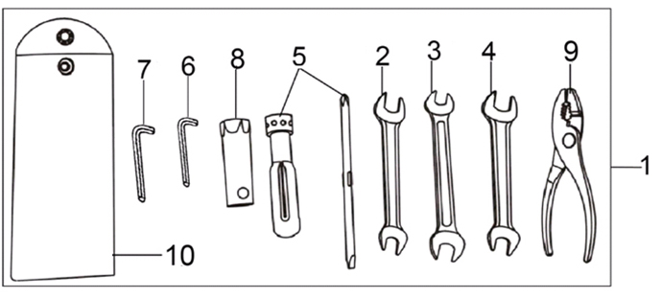
№ | Код | Артикул | Наименование | Кол-во
1 | R0000075983 | Y0135 | Y0135 Набор инструментов Тип 2 (мотоцикл) | 1
24. Двигатель
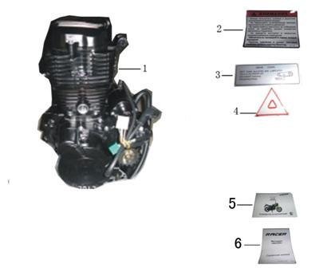
№ | Код | Артикул | Наименование | Кол-во
1 | R0000088743 | Y0218 | Y0218 Двигатель 166FMM 250 cc (RC250CK Nitro) | 1
2 | R0000092068 | FIG0096 | FIG0096 Наклейки | 1
3 | R0000092068 | FIG0096 | FIG0096 Наклейки | 1
4 | R0000092068 | FIG0096 | FIG0096 Наклейки | 1
5 | R0000092103 | FIG0120 | FIG0120 Руководство по эксплуатации | 1
6 | R0000072801 | Y0110 | Y0110 Сервисная книжка Тип 2 Мотоцикл | 1
7 | R0000079930 | Y0164 | Y0164 Карбюратор PZ30 | 1
8 | R0000080179 | Y0167 | Y0167 Свеча зажигания NGK DR8EA | 1

